Arkusz1
362714-01 | - PUMA SUEDE HEART SATIN | TOT | 35 | 35.5 | 36 | 36.5 | 37 | 37.5 | 38 | 38.5 | 39 | 39.5 | 40 | 40.5 | 41 | 41.5 | 42 | 42.5 | 43 | TOT
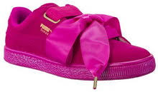 |  | 71 | - | - | - | - | 8 | 3 | 15 | 8 | 16 | - | 8 | 13 | - | - | - | - | - | 71

363073-12 | - PUMA BASKET HEART PATENT | TOT | 35 | 35.5 | 36 | 36.5 | 37 | 37.5 | 38 | 38.5 | 39 | 39.5 | 40 | 40.5 | 41 | 41.5 | 42 | 42.5 | 43 | TOT
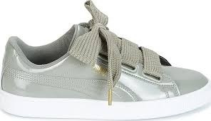 |  | 192 | - | - | 32 | - | 32 | 32 | 32 | 32 | 32 | - | - | - | - | - | - | - | - | 291

363229-01 | - PUMA SUEDE HEART RESET | TOT | 35 | 35.5 | 36 | 36.5 | 37 | 37.5 | 38 | 38.5 | 39 | 39.5 | 40 | 40.5 | 41 | 41.5 | 42 | 42.5 | 43 | TOT
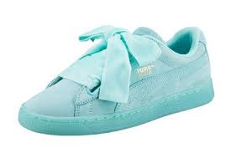 |  | 45 | - | - | 2 | - | 6 | 2 | 11 | 6 | 12 | - | 2 | 2 | 2 | - | - | - | - | 45

363229-02 | - PUMA SUEDE HEART RESET | TOT | 35 | 35.5 | 36 | 36.5 | 37 | 37.5 | 38 | 38.5 | 39 | 39.5 | 40 | 40.5 | 41 | 41.5 | 42 | 42.5 | 43 | TOT
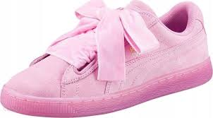 |  | 33 | - | - | 3 | - | 4 | 3 | 7 | 4 | 8 | - | 3 | 1 | - | - | - | - | - | 33

363371-01 | - PUMA BASKET HEART | TOT | 35 | 35.5 | 36 | 36.5 | 37 | 37.5 | 38 | 38.5 | 39 | 39.5 | 40 | 40.5 | 41 | 41.5 | 42 | 42.5 | 43 | TOT
 |  | 14 | - | - | - | - | - | 6 | - | 5 | - | - | - | 3 | - | - | - | - | - | 14

364108-02 | - PUMA BASKET HEART NS | TOT | 35 | 35.5 | 36 | 36.5 | 37 | 37.5 | 38 | 38.5 | 39 | 39.5 | 40 | 40.5 | 41 | 41.5 | 42 | 42.5 | 43 | TOT
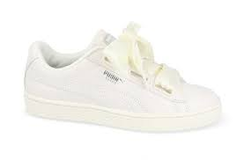 |  | 22 | - | - |  |  |  |  |  |  | 12 | - | 10 | - | - | - | - | - | - | 95

365210-03 | - PUMA SUEDE HEART PEBBLE WNS | TOT | 35 | 35.5 | 36 | 36.5 | 37 | 37.5 | 38 | 38.5 | 39 | 39.5 | 40 | 40.5 | 41 | 41.5 | 42 | 42.5 | 43 | TOT
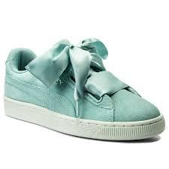 |  | 189 | - | - | 19 | - | 38 | 19 | 56 | 19 | 19 | - | 19 | - | - | - | - | - | - | 189

